关系图
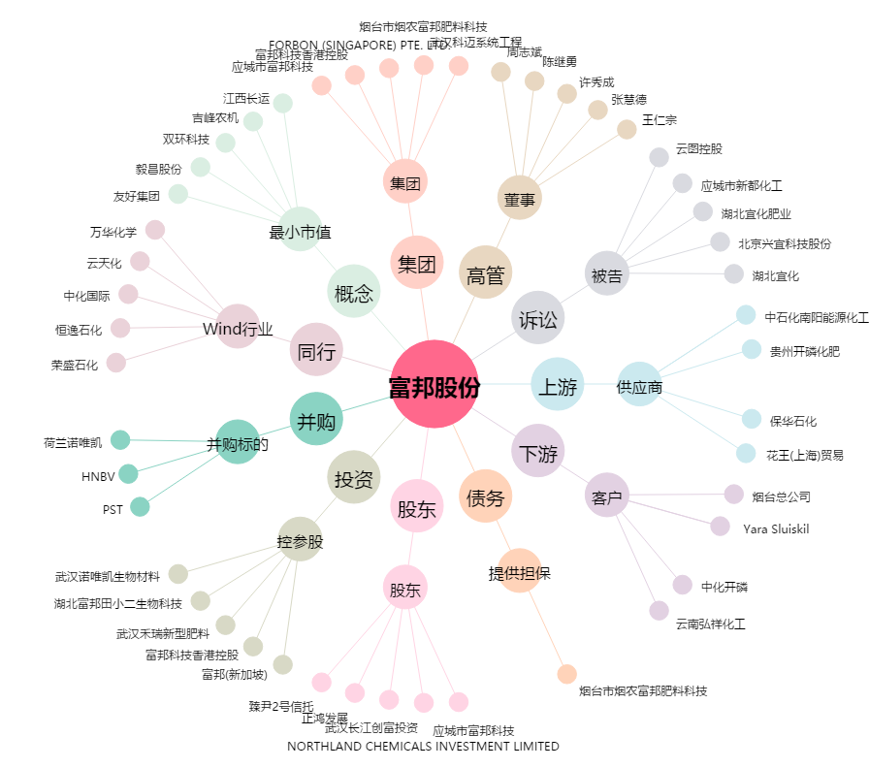
富邦股份[300387.SZ] - 关系概览图

